Arkusz1
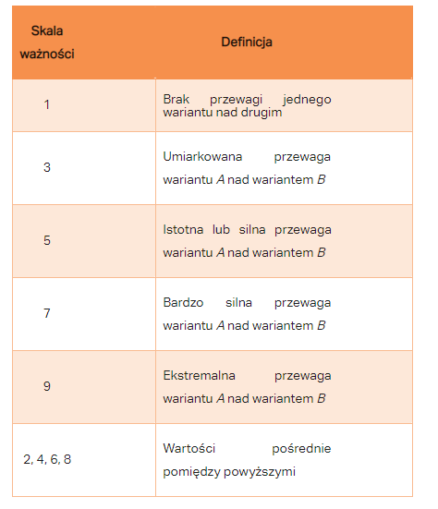
 | ram | dysk | ekran | rom | jakosc | styl | grafika | ssd | Cena | Ocena | Liczba_ocen | Względna ważność elementów
ram | 1.00 | 5.00 | 5.00 | 5.00 | 7.00 | 9.00 | 9.00 | 9.00 | 0.13 | 0.50 | 5.00
dysk | 0.20 | 1.00 | 0.17 | 0.17 | 1.00 | 5.00 | 3.00 | 0.20 | 0.20 | 0.80 | 5.00
ekran | 0.20 | 2.50 | 1.00 | 1.00 | 3.00 | 5.00 | 5.00 | 0.25 | 0.50 | 0.50 | 5.00
rom | 0.20 | 1.00 | 1.00 | 1.00 | 3.00 | 5.00 | 5.00 | 0.25 | 0.80 | 0.80 | 5.00
jakosc | 0.14 | 1.00 | 0.33 | 0.33 | 1.00 | 5.00 | 3.00 | 5.00 | 3.00 | 0.20 | 5.00
styl | 0.11 | 0.20 | 0.20 | 0.20 | 0.20 | 1.00 | 0.25 | 0.14 | 0.20 | 0.50 | 5.00
grafika | 0.11 | 0.33 | 0.20 | 0.20 | 0.33 | 2.50 | 1.00 | 0.17 | 0.17 | 0.13 | 5.00
ssd | 0.11 | 5.00 | 2.50 | 2.50 | 0.20 | 3.33 | 1.67 | 1.00 | 1.00 | 0.50 | 5.00
Cena | 5.00 | 1.67 | 1.25 | 1.25 | 0.33 | 5.00 | 1.67 | 1.00 | 1.00 | 0.50 | 5.00
Ocena | 1.25 | 1.25 | 1.25 | 1.25 | 1.25 | 1.25 | 1.25 | 1.25 | 1.25 | 1.00 | 5.00
Liczba_ocen | 0.20 | 0.20 | 0.20 | 0.20 | 0.20 | 0.20 | 0.20 | 0.20 | 0.20 | 0.20 | 1.00

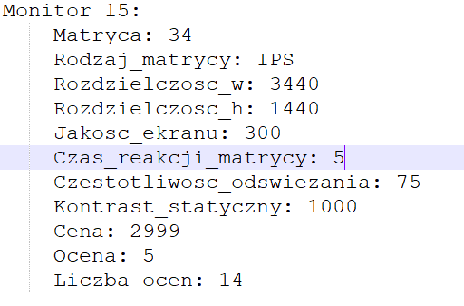

 | 1.00 | 0.20 | 0.20 | 0.20 | 0.00 | 0.00 | 0.00 | 0.00 | 0.00 | 0.00 | 0.00
 | 5.00 | 1.00 | 0.00 | 0.00 | 0.00 | 0.00 | 0.00 | 0.00 | 0.00 | 0.00 | 0.00
 | 5.00 | 0.40 | 1.00 | 1.00 | 0.00 | 0.00 | 0.00 | 0.00 | 0.00 | 0.00 | 0.00
 | 5.00 | 1.00 | 1.00 | 1.00 | 0.00 | 0.00 | 0.00 | 0.00 | 0.00 | 0.00 | 0.00
 | 7.00 | 1.00 | 3.00 | 3.00 | 1.00 | 0.00 | 0.00 | 0.00 | 0.00 | 0.00 | 0.00
 | 9.00 | 5.00 | 5.00 | 5.00 | 5.00 | 1.00 | 0.00 | 0.00 | 0.00 | 0.00 | 0.00
 | 9.00 | 3.00 | 5.00 | 5.00 | 3.00 | 0.40 | 1.00 | 0.00 | 0.00 | 0.00 | 0.00
 | 9.00 | 0.20 | 0.40 | 0.40 | 5.00 | 0.30 | 0.60 | 1.00 | 0.00 | 0.00 | 0.00
 | 0.20 | 0.60 | 0.80 | 0.80 | 3.00 | 0.20 | 0.60 | 1.00 | 1.00 | 0.00 | 0.00
 | 0.80 | 0.80 | 0.80 | 0.80 | 0.80 | 0.80 | 0.80 | 0.80 | 0.80 | 1.00 | 0.00
 | 5.00 | 5.00 | 5.00 | 5.00 | 5.00 | 5.00 | 5.00 | 5.00 | 5.00 | 5.00 | 1.00

